Hoja2
 | Dirección General de Contabilidad Gubernamental

 | Solicitudes Recibidas por la OAI
 | Trimestre octubre - diciembre 2023
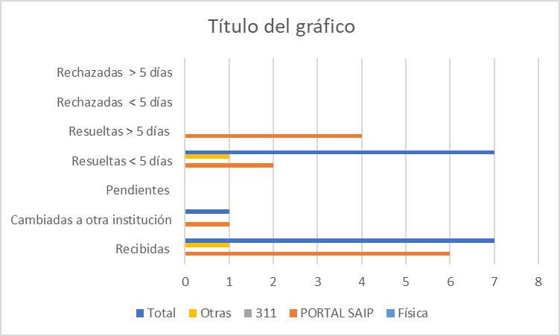

Vicyi Yossmill Ogando Vitiello
Oficial de Acceso a la Información

Elaborado por: Oficina de Libre Acceso a la Información
Fecha: 02/01/2024

